상품제안서
아이랩 티타늄 6중 칼날 세탁소용 보풀제거기 | 상품코드: S37809

 |  |  |  |  |  |  | 02-713-8555 | www.synergygift.co.kr
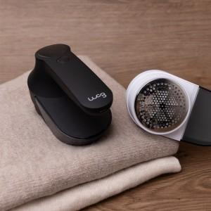

【상세/제작정보】

【인쇄/포장옵션】 | 레이저 / 포장지포장

【공급단가】 | 수량 | 20~ | 50~ | 100~ | 300~ | 500~
*VAT별도 | 어반그레이 | 20,150원 | 19,840원 | 19,370원 | 18,600원 | 17,820원
 | 크림화이트 | 20,150원 | 19,840원 | 19,370원 | 18,600원 | 17,820원

【상품 URL】 | https://www.synergygift.co.kr:443/src/goods_detail.php?gdno=37809

